기본막대차트
[실습 내용 및 지시 사항]
====================================================================
* 세로막대형 차트 작성
** 데이터 영역 선택 후 [삽입]메뉴탭 --> [차트]그룹 --> [세로막대형차트]메뉴
*** [차트 디자인]메뉴탭 --> [데이터선택]메뉴 --> 데이터 영역 확인: 계열 영역과 항목 영역의 범위 수정
*** 차트 요소 선택 후 단축메뉴의 서식 메뉴를 사용하여 각각 편집
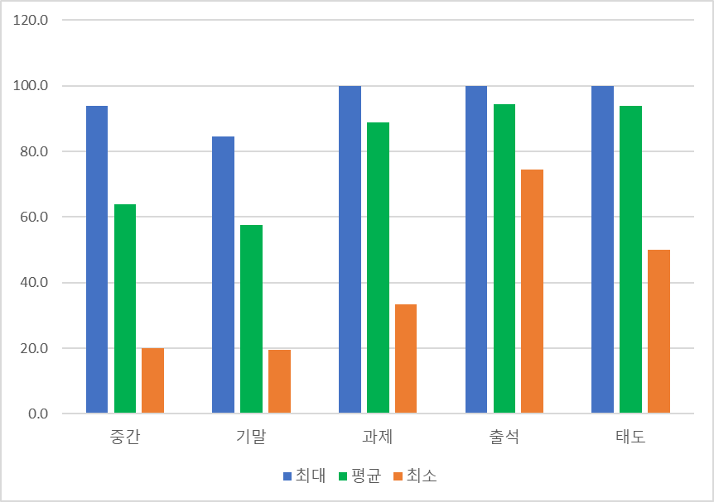
완성이미지
소속학과 | 학년 | 학번 | 성명 | 중간 | 기말 | 과제 | 출석 | 태도
컴퓨터 | 2 | 2021512512 | 이○환 | 52.1 | 46.8 | 44.4 | 83.3 | 50
의류디자인 | 3 | 2022430131 | 김○태 | 55.9 | 57.3 | 100.0 | 95.6 | 100
경영정보 | 3 | 2021212934 | 배○이 | 59.0 | 58.2 | 100.0 | 100.0 | 100
스포츠건강과학 | 4 | 2018410341 | 박○연 | 19.9 | 32.3 | 33.3 | 74.4 | 50
컴퓨터 | 3 | 2022512705 | 박○현 | 69.0 | 76.8 | 100.0 | 100.0 | 100
경영정보 | 3 | 2022212312 | 채○정 | 51.7 | 52.3 | 100.0 | 94.4 | 100
공공인재 | 4 | 2018123958 | 김○훈 | 93.9 | 84.6 | 100.0 | 100.0 | 100
식품영양 | 3 | 2020321368 | 김○주 | 86.6 | 76.8 | 100.0 | 97.8 | 100
식품영양 | 2 | 2021321140 | 정○환 | 54.8 | 60.9 | 100.0 | 90.0 | 100
공공인재 | 3 | 2020123550 | 박○규 | 85.1 | 75.0 | 100.0 | 98.9 | 100
산업디자인 | 1 | 2020524713 | 강○연 | 55.6 | 19.6 | 88.9 | 96.7 | 100
스포츠건강과학 | 3 | 2018410823 | 임○규 | 89.3 | 70.9 | 100.0 | 100.0 | 100
산업디자인 | 1 | 2020524642 | 이○형 | 68.6 | 75.5 | 88.9 | 86.7 | 100
도시환경 | 1 | 2023560029 | 권○원 | 55.9 | 41.4 | 100.0 | 100.0 | 100
산업디자인 | 4 | 2018524437 | 주○진 | 52.1 | 23.6 | 66.7 | 91.1 | 100
도시환경 | 3 | 2020560464 | 박○호 | 71.3 | 67.7 | 100.0 | 98.9 | 100
최대 |  |  |  | 93.9 | 84.6 | 100.0 | 100.0 | 100.0
최소 |  |  |  | 19.9 | 19.6 | 33.3 | 74.4 | 50.0
평균 |  |  |  | 63.8 | 57.5 | 88.9 | 94.2 | 93.8

원형차트
[실습 내용 및 지시 사항]
====================================================================
* 원형 차트 작성 : 원형 차트는 데이터 계열은 하나만 선택해야 함
** 데이터 영역 선택 후 [삽입]메뉴탭 --> [차트]그룹 --> [원형]메뉴
*** [차트 디자인]메뉴탭 --> [차트스타일]메뉴로 원하는 스타일 선택
*** [차트 요소 추가]메뉴 --> [데이터레이블]메뉴 --> 데이터레이블 편집
연령/제조사별 휴대폰 판매량 비교

연령 | 삼성 | LG | 애플 | 샤오미 | 모토로라 | 노키아
10대 | 316 | 500 | 210 | 160 | 120 | 100
20대 | 286 | 400 | 310 | 260 | 156 | 220
30대 | 266 | 380 | 450 | 400 | 134 | 320
40대 | 328 | 482 | 387 | 135 | 150 | 210
50대 | 356 | 430 | 150 | 100 | 110 | 180
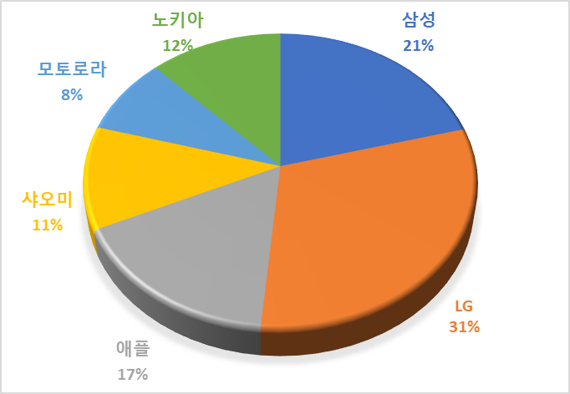
완성이미지
60대 | 236 | 350 | 140 | 90 | 90 | 150
70대 | 286 | 400 | 120 | 70 | 100 | 90
80대 | 230 | 450 | 80 | 30 | 80 | 70
합계 | 2,304 | 3,392 | 1,847 | 1,245 | 940 | 1,340

통계_히스토그램
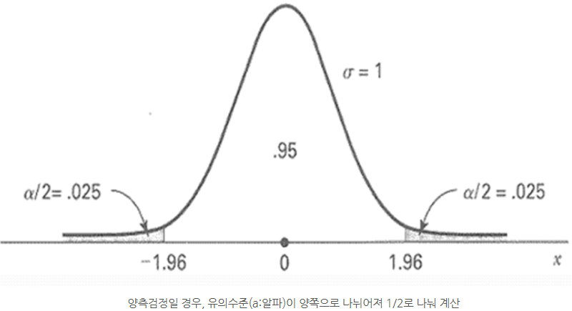
※유의수준: 0.05
[정규분포]
[실습 내용 및 지시 사항]
====================================================================
* 히스토그램 작성 : 데이터 변수 분포 확인
** 데이터 영역 선택 후 [삽입]메뉴탭 --> [차트]그룹 --> [히스토그램]메뉴
*** [차트 서식] 작업창 --> [가로축] 차트 옵션 --> 구간조정가능
점수
87
71
75
115
58
92
104
107
132
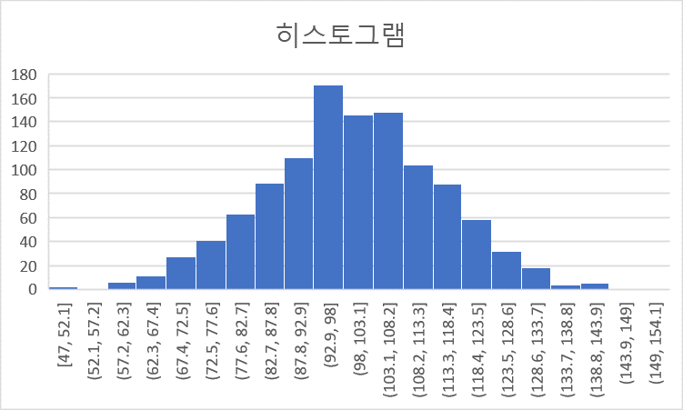
완성이미지
97
108
113
106
115
108
96
78
103
88
106
108
116
104
81
115
68
91
113
109
113
93
121
109
94
117
103
112
68
94
112
93
88
73
96
118
105
104
77
74
102
85
95
102
114
92
114
85
79
115
94
113
91
101
91
108
92
106
117
80
117
86
116
85
83
102
114
100
93
136
103
98
80
110
94
96
83
82
97
88
116
95
70
87
116
85
78
101
108
89
108
105
96
87
98
98
106
90
112
98
100
103
99
98
84
87
108
79
92
97
70
102
124
118
96
113
116
96
120
102
105
129
84
124
106
141
94
87
93
106
97
106
107
87
91
86
87
62
74
87
126
112
97
116
130
102
111
96
103
120
131
116
103
109
124
93
106
94
82
75
85
83
115
122
98
122
91
96
97
109
121
117
91
103
111
81
99
106
105
102
93
70
108
85
88
108
63
98
96
99
125
115
95
107
99
97
114
120
130
109
70
108
101
107
117
101
110
75
78
99
93
89
96
105
113
100
109
119
109
80
89
99
100
87
102
90
127
101
74
99
100
98
114
91
82
125
88
107
93
110
118
92
104
110
90
106
85
81
108
109
128
116
123
115
85
94
88
84
84
82
79
127
92
69
114
84
115
99
95
80
92
108
111
77
103
115
115
76
96
103
74
101
126
92
102
119
83
84
71
112
98
89
106
100
104
87
114
99
104
62
95
102
94
92
70
103
105
109
121
101
73
99
109
91
105
120
98
75
99
88
96
103
78
86
114
80
102
108
98
126
142
104
98
88
100
112
108
94
101
102
65
108
89
129
102
104
123
89
104
97
119
80
88
87
107
121
96
115
100
125
86
115
127
80
98
120
117
125
96
105
106
91
110
119
107
113
96
99
107
113
106
113
80
109
116
95
90
107
97
105
98
106
114
89
84
98
121
80
100
87
112
105
81
91
122
91
79
85
95
115
61
114
105
125
102
82
93
113
113
104
107
107
101
120
72
111
153
116
104
96
104
94
101
81
93
111
121
98
85
87
82
103
88
105
104
99
70
110
102
91
112
109
99
85
93
92
98
108
111
83
88
83
106
86
114
89
83
109
74
121
107
112
94
60
94
102
109
102
121
94
140
114
85
96
80
103
86
112
79
106
104
103
92
104
74
102
127
121
105
126
67
94
81
114
114
116
118
109
91
108
101
91
116
80
107
87
111
67
105
88
93
120
109
105
79
99
81
97
120
118
86
101
93
88
114
113
98
102
107
101
143
103
82
94
92
123
109
91
100
108
100
86
83
99
96
98
99
96
112
111
84
99
85
97
117
80
93
91
116
94
104
96
89
111
116
101
105
100
98
86
108
113
106
98
94
77
110
100
112
91
105
106
114
92
96
117
69
135
109
99
132
113
92
104
89
77
96
86
102
107
119
114
104
123
97
104
111
95
92
127
100
95
66
90
107
77
88
141
122
98
100
100
93
132
114
87
93
87
102
86
86
111
107
120
102
72
111
98
100
112
102
97
109
108
90
113
71
111
96
95
128
129
77
109
88
120
65
96
103
112
81
112
93
110
107
84
94
106
74
103
127
112
76
105
76
94
109
96
98
108
107
101
116
92
76
99
95
57
90
66
112
99
102
82
107
90
92
107
99
87
93
101
78
109
102
106
95
106
91
105
91
100
75
110
92
118
116
93
106
76
99
88
97
130
87
89
105
107
87
112
95
87
81
92
108
135
101
79
89
98
116
97
85
79
77
102
78
68
113
104
105
77
106
80
101
77
88
90
101
78
97
124
97
123
128
101
103
103
104
93
90
119
98
93
96
130
103
88
100
89
100
81
93
110
104
94
89
85
88
98
114
96
107
95
101
91
128
98
96
101
106
80
72
98
95
87
89
117
89
111
85
105
68
66
102
110
98
79
101
122
87
80
83
84
77
100
101
101
90
122
90
116
114
107
107
72
99
123
112
106
99
98
119
90
112
105
83
77
115
109
85
97
92
93
93
123
70
100
80
85
84
105
118
115
93
116
112
77
102
119
108
108
108
114
101
96
100
119
110
107
93
97
105
91
84
101
85
76
119
123
80
121
91
77
96
124
109
94
98
83
122
90
108
112
103
106
89
115
110
94
94
115
124
96
131
61
90
85
108
86
105
75
112
105
88
86
75
85
82
102
116
103
122
100
99
119
98
86
129
123
98
89
108
84
83
92
96
91
108
110
116
115
129
105
129
107
78
114
98
96
81
100
104
97
94
121
92
125
99
104
129
107
124
94
101
72
89
89
99
72
52
124
93
98
98
123
64
78
47
97
93
91
101
116
96
116
100
120
100
75
82
113
80
128
119
107
119
112
95
110
114
114
122
96
107
85
116
126
109
82
102
92
86
94
101
112
88
68
114
68
108
73
109
105
104
113
106
91
79
78
98
97
111
114
105
102
102
77
74
72
68
105
119
66
123
91
99
122
112
100
89
124
66
118
108
98
91
97
110
103
108
87
87
128
116
114
77
132
95
118
73
81
113
90
72
112
98
90
99
102
121
100
132
102
82
81
97
84
84
108
136
113
105
89
93
108

통계_상자수염그림
[실습 내용 및 지시 사항]
====================================================================
* 상자수염그림 작성 : 데이터 변수의 데이터 값 분포의 사분위수범위(IQR) 표현
** 데이터 영역 선택 후 [삽입]메뉴탭 --> [차트]그룹 --> [상자수염그림]메뉴
*** [차트 서식] 작업창 --> [계열] 차트 옵션 --> 요소 표시 조정 가능
A반 | B반 | C반 | 평균 | 50.8
72 | 85 | 49 | 최대값 | 60
74 | 100 | 54 | Q3 | 56
67 | 92 | 47 | 중위값Q2 | 53.5
100 | 75 | 56 | Q1 | 49
74 | 94 | 47 | 최소값 | 47
35 | 100 | 20
100 | 85 | 56 | IQR 기준 | 38.5
40 | 92 | 53
51 | 91 | 59
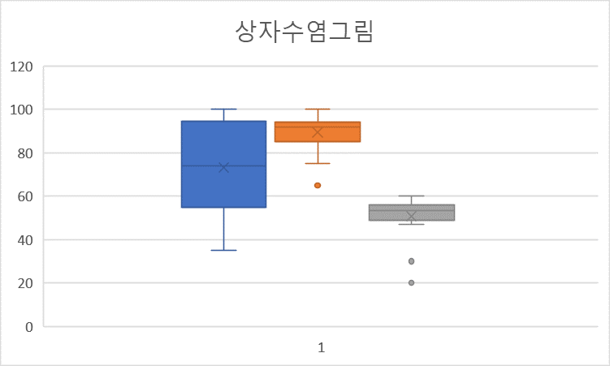
완성이미지
59 | 76 | 57
58 | 86 | 56
54 | 94 | 50
53 | 100 | 56
98 | 86 | 60
95 | 93 | 30
93 | 65 | 49
98 | 93 | 51
80 | 93 | 58
79 | 100 | 53
83 |  | 55

통계_산점도
[실습 내용 및 지시 사항]
====================================================================
* 산점도(분산형차트) 작성 : 두 데이터 변수의 상관관계 표현
** 데이터 영역 선택 후 [삽입]메뉴탭 --> [차트]그룹 --> [분산형]메뉴
*** [차트 요소 추가]메뉴 --> [추세선]메뉴 --> [선형]메뉴
***차트의 추세선 더블클릭 --> [차트작업창] --> [추세선옵션] 수식을 차트에 표시, R²값 표시
구분 | 키 | 몸무게
10번 | 123.28 | 70.98
11번 | 125.07 | 70.96
12번 | 134.37 | 75.01
13번 | 146.6 | 83.34
14번 | 156.65 | 87.38
15번 | 172.83 | 89.15
16번 | 159.1 | 85.08
17번 | 153.85 | 79.62
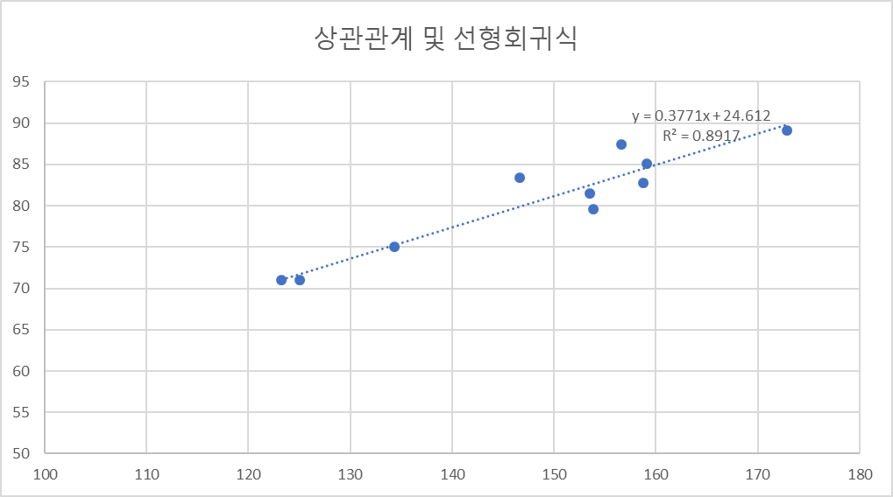
완성이미지
18번 | 158.77 | 82.74
19번 | 153.495 | 81.47

파레토차트
[이론]
* 파레토차트
** 범주형 자료 중 기준 필드의 수준별 빈도 수를 순서대로 정렬하여 표현하는 차트
********************************************************************************
[실습 내용 및 지시 사항]
====================================================================
* 범주형 데이터를 기분으로 요약 분석 피벗테이블 작성
** 데이터 선택 후 [삽입]메뉴탭 --> [피벗테이블]메뉴
*** 행필드, 계산필드 지정
*** 계산필드 값을 기준으로 내림차순 정렬
*** 계산필드중 같은 필드를 한번 더 지정 --> [값필드설정] --> [값표시형식]탭 --> [누계비율] 표시
* 피벗차트 작성
** [피벗테이블 분석 도구]메뉴탭 --> [피벗차트]메뉴 실행
*** [피벗차트 디자인 도구] 메뉴탭 --> [차트종류변경]메뉴 --> 콤보 차트로 설정 --> 보조축 체크
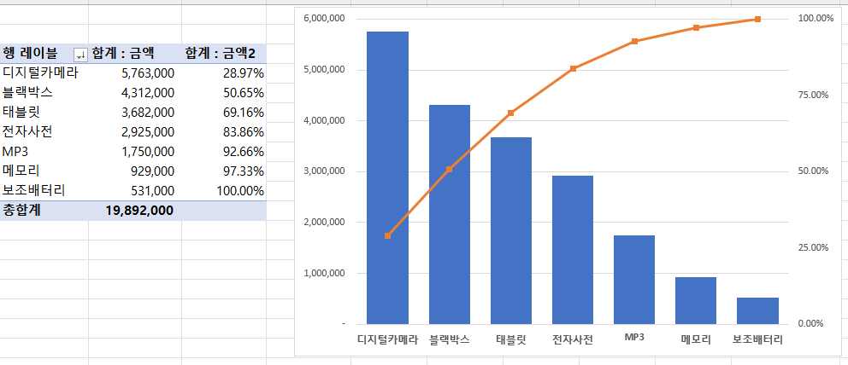
완성이미지
주간 판매 현황
(2022.2.8 ~ 2022.2-14)

판매일자 | 구매자 | 상품명 | 수량 | 판매가 | 금액 | 결제방법
2022-02-08 | 이민영 | MP3 | 2 | 125,000 | 250,000 | 카드
2022-02-08 | 홍민수 | 디지털카메라 | 1 | 339,000 | 339,000 | 핸드폰
2022-02-08 | 송미옥 | 보조배터리 | 4 | 59,000 | 236,000 | K페이
2022-02-08 | 최선우 | 태블릿 | 2 | 482,000 | 964,000 | 핸드폰
2022-02-08 | 이민수 | 블랙박스 | 2 | 308,000 | 616,000 | 계좌이체
2022-02-08 | 강수진 | 메모리 | 1 | 225,000 | 225,000 | 핸드폰
2022-02-08 | 강철진 | 전자사전 | 2 | 225,000 | 450,000 | 계좌이체
2022-02-09 | 김철수 | MP3 | 1 | 125,000 | 125,000 | 카드
2022-02-09 | 문민우 | 디지털카메라 | 2 | 339,000 | 678,000 | 계좌이체
2022-02-09 | 우상민 | 메모리 | 2 | 88,000 | 176,000 | 카드
2022-02-09 | 손상우 | 보조배터리 | 1 | 59,000 | 59,000 | 핸드폰
2022-02-10 | 송미옥 | MP3 | 3 | 125,000 | 375,000 | 카드
2022-02-10 | 박정우 | 디지털카메라 | 1 | 339,000 | 339,000 | 계좌이체
2022-02-10 | 송철중 | 블랙박스 | 2 | 308,000 | 616,000 | 핸드폰
2022-02-10 | 안오상 | 전자사전 | 1 | 225,000 | 225,000 | 카드
2022-02-10 | 전상철 | 태블릿 | 1 | 482,000 | 482,000 | 핸드폰
2022-02-10 | 민대욱 | 블랙박스 | 1 | 308,000 | 308,000 | 카드
2022-02-10 | 김민주 | 메모리 | 1 | 88,000 | 88,000 | 핸드폰
2022-02-10 | 송선주 | 전자사전 | 1 | 225,000 | 225,000 | 카드
2022-02-10 | 김홍기 | 전자사전 | 2 | 225,000 | 450,000 | 계좌이체
2022-02-11 | 정진욱 | MP3 | 2 | 125,000 | 250,000 | 계좌이체
2022-02-11 | 강철진 | 디지털카메라 | 2 | 339,000 | 678,000 | 카드
2022-02-11 | 이민영 | 블랙박스 | 1 | 308,000 | 308,000 | 핸드폰
2022-02-11 | 송미옥 | 전자사전 | 3 | 225,000 | 675,000 | 계좌이체
2022-02-11 | 최선우 | 태블릿 | 1 | 482,000 | 482,000 | 핸드폰
2022-02-11 | 이민수 | MP3 | 2 | 125,000 | 250,000 | K페이
2022-02-11 | 정진욱 | 메모리 | 1 | 88,000 | 88,000 | 카드
2022-02-11 | 정진욱 | 디지털카메라 | 1 | 339,000 | 339,000 | 카드
2022-02-11 | 송미옥 | 보조배터리 | 1 | 59,000 | 59,000 | 카드
2022-02-12 | 나문희 | MP3 | 1 | 125,000 | 125,000 | K페이
2022-02-12 | 양성민 | 디지털카메라 | 2 | 339,000 | 678,000 | 카드
2022-02-12 | 한석기 | 보조배터리 | 1 | 59,000 | 59,000 | 카드
2022-02-12 | 정진욱 | 태블릿 | 1 | 482,000 | 482,000 | 계좌이체
2022-02-12 | 이민영 | 블랙박스 | 3 | 308,000 | 924,000 | 계좌이체
2022-02-12 | 홍민수 | 전자사전 | 1 | 225,000 | 225,000 | 카드
2022-02-12 | 송미옥 | 태블릿 | 1 | 308,000 | 308,000 | 카드
2022-02-13 | 최선우 | MP3 | 1 | 125,000 | 125,000 | 계좌이체
2022-02-13 | 이민수 | 메모리 | 3 | 88,000 | 264,000 | 계좌이체
2022-02-13 | 한민국 | 디지털카메라 | 3 | 339,000 | 1,017,000 | K페이
2022-02-13 | 강철진 | 블랙박스 | 1 | 308,000 | 308,000 | 계좌이체
2022-02-13 | 김철수 | 전자사전 | 2 | 225,000 | 450,000 | K페이
2022-02-13 | 문민우 | 태블릿 | 2 | 482,000 | 964,000 | 핸드폰
2022-02-13 | 우상민 | MP3 | 1 | 125,000 | 125,000 | 계좌이체
2022-02-13 | 손상우 | 디지털카메라 | 2 | 339,000 | 678,000 | K페이
2022-02-14 | 송미옥 | MP3 | 1 | 125,000 | 125,000 | 핸드폰
2022-02-14 | 박정우 | 디지털카메라 | 3 | 339,000 | 1,017,000 | K페이
2022-02-14 | 송철중 | 메모리 | 1 | 88,000 | 88,000 | 계좌이체
2022-02-14 | 안오상 | 보조배터리 | 2 | 59,000 | 118,000 | 카드
2022-02-14 | 전상철 | 블랙박스 | 1 | 308,000 | 308,000 | K페이
2022-02-14 | 정진욱 | 블랙박스 | 3 | 308,000 | 924,000 | 카드
2022-02-14 | 강철진 | 전자사전 | 1 | 225,000 | 225,000 | 계좌이체

INDEX함수
= INDEX ( 범위, 행번호, [열번호], [배열번호] )
범위에서 특정 위치의
값을 반환합니다.
종류 | 음료명 | 가격 | 행 | 1
커피 | 콜드브루 | 4,500 | 열 | 3
커피 | 오늘의 커피 | 3,800 | 값 | 4,500
커피 | 아이스 카페 라떼 | 4,600
커피 | 아이스 카페 모카 | 5,100
프라푸치노 | 자바 칩 | 6,100
프라푸치노 | 화이트 초콜릿 모카 | 5,700
프라푸치노 | 그린티 크림 | 6,300
프라푸치노 | 딸기 크림 | 5,600
초콜릿 | 시그니처 초콜릿 | 5,300
티바나 | 케모마일 애플 티 | 5,300
티바나 | 라임 패션티 | 5,300

OFFSET함수
= OFFSET ( 시작지점, 행이동, 열이동, [높이], [너비] )

회차 | 1차시도 | 2차시도 | 3차시도 | 회차 | 5
1회 | 39 | 37 | 15 | 시도 | 2
2회 | 36 | 50 | 11 | 점수 | 22
기준 셀에서 일정 행, 열 만큼 이동한 위치의
셀 또는 범위를 참조합니다.
3회 | 42 | 45 | 28
4회 | 47 | 44 | 24
5회 | 45 | 22 | 9
6회 | 45 | 33 | 36
7회 | 42 | 38 | 12
8회 | 31 | 32 | 12
9회 | 48 | 38 | 19

동적범위
# 동적범위
-- INDEX() 찾기 함수 = INDEX ( 참조범위, 행번호(위아래), [열번호(좌우)] )
-- INDEX() 찾기 함수를 활용한 동적범위 =시작셀:INDEX(참조범위, COUNTA(상하범위), COUNTA(좌우범위) )
-- 전체 시트를 동적 범위로 지정 =$A$1:INDEX($1:$1048576,COUNTA($A:$A),COUNTA($1:$1))
날짜 | 매출액 | 판매개수
2018-01-01 | ₩1,300,000 | 205
2018-01-02 | ₩1,100,000 | 160
2018-01-03 | ₩1,500,000 | 250
2018-01-04 | ₩1,600,000 | 280
2018-01-05 | ₩1,200,000 | 190
2018-01-06 | ₩1,400,000 | 220
2018-01-07 | ₩1,300,000 | 200
2018-01-08 | ₩2,000,000 | 300

동적범위차트
주간 판매 현황
(2016.2.8 ~ 2016.2-14) |  |  |  |  |  |  | 주간 상품별/판매금액
 |  |  |  |  |  |  |  |  |  |  |  |  | 결제방법 | 전체
판매일자 | 구매자 | 상품명 | 수량 | 판매가 | 금액 | 결제방법 | 일자/상품명 | MP3 | 디지털카메라 | 보조배터리 | 블랙박스 | 메모리 | 전자사전 | 태블릿 | 결제
2016-02-08 | 이민영 | MP3 | 2 | 125,000 | 250,000 | 카드 | 2016-02-08 | 250,000 | 339,000 | 236,000 | 616,000 | 225,000 | 450,000 | 964,000 | 전체
2016-02-08 | 홍민수 | 디지털카메라 | 1 | 339,000 | 339,000 | 핸드폰 | 2016-02-09 | 125,000 | 678,000 | 59,000 | - | 176,000 | - | - | 카드
2016-02-08 | 송미옥 | 보조배터리 | 4 | 59,000 | 236,000 | K페이 | 2016-02-10 | 375,000 | 339,000 | - | 924,000 | 88,000 | 900,000 | 482,000 | 핸드폰
2016-02-08 | 최선우 | 태블릿 | 2 | 482,000 | 964,000 | 핸드폰 | 2016-02-11 | 500,000 | 1,017,000 | 59,000 | 308,000 | 88,000 | 675,000 | 482,000 | K페이
2016-02-08 | 이민수 | 블랙박스 | 2 | 308,000 | 616,000 | 계좌이체 | 2016-02-12 | 125,000 | 678,000 | 59,000 | 924,000 | - | 225,000 | 790,000 | 계좌이체
2016-02-08 | 강수진 | 메모리 | 1 | 225,000 | 225,000 | 핸드폰 | 2016-02-13 | 250,000 | 1,695,000 | - | 308,000 | 264,000 | 450,000 | 964,000
2016-02-08 | 강철진 | 전자사전 | 2 | 225,000 | 450,000 | 계좌이체 | 2016-02-14 | 125,000 | 1,017,000 | 118,000 | 1,232,000 | 88,000 | 225,000 | -
<배열수식 입력> J5=SUM((판매일자=$I5)*(상품명=J$4)*(IF($P$3<>”전체”,결제방법=$P$3,1))*금액) Ctrl+Alt+Enter키 누름
2016-02-09 | 김철수 | MP3 | 1 | 125,000 | 125,000 | 카드
2016-02-09 | 문민우 | 디지털카메라 | 2 | 339,000 | 678,000 | 계좌이체
2016-02-09 | 우상민 | 메모리 | 2 | 88,000 | 176,000 | 카드
2016-02-09 | 손상우 | 보조배터리 | 1 | 59,000 | 59,000 | 핸드폰 | 일자/제품명 | MP3 | 디지털카메라 | 보조배터리 | 블랙박스 | 메모리 | 전자사전 | 태블릿
2016-02-10 | 송미옥 | MP3 | 3 | 125,000 | 375,000 | 카드 | 2016-02-09 | 125,000 | 678,000 | 59,000 | - | 176,000 | - | -
<영역지정후 배열수식 입력> J16:P16=OFFSET($I$4,MATCH(I16,$I$5:$I$11,0),1,1,7) Ctrl+Alt+Enter키 누름
2016-02-10 | 박정우 | 디지털카메라 | 1 | 339,000 | 339,000 | 계좌이체
2016-02-10 | 송철중 | 블랙박스 | 2 | 308,000 | 616,000 | 핸드폰
2016-02-10 | 안오상 | 전자사전 | 1 | 225,000 | 225,000 | 카드
2016-02-10 | 전상철 | 태블릿 | 1 | 482,000 | 482,000 | 핸드폰 | [일자별 차트 작성]
2016-02-10 | 민대욱 | 블랙박스 | 1 | 308,000 | 308,000 | 카드
2016-02-10 | 김민주 | 메모리 | 1 | 88,000 | 88,000 | 핸드폰
2016-02-10 | 송선주 | 전자사전 | 1 | 225,000 | 225,000 | 카드
2016-02-10 | 김홍기 | 전자사전 | 2 | 225,000 | 450,000 | 계좌이체
2016-02-11 | 정진욱 | MP3 | 2 | 125,000 | 250,000 | 계좌이체
2016-02-11 | 강철진 | 디지털카메라 | 2 | 339,000 | 678,000 | 카드
2016-02-11 | 이민영 | 블랙박스 | 1 | 308,000 | 308,000 | 핸드폰
2016-02-11 | 송미옥 | 전자사전 | 3 | 225,000 | 675,000 | 계좌이체
2016-02-11 | 최선우 | 태블릿 | 1 | 482,000 | 482,000 | 핸드폰
2016-02-11 | 이민수 | MP3 | 2 | 125,000 | 250,000 | K페이
2016-02-11 | 정진욱 | 메모리 | 1 | 88,000 | 88,000 | 카드
2016-02-11 | 정진욱 | 디지털카메라 | 1 | 339,000 | 339,000 | 카드
2016-02-11 | 송미옥 | 보조배터리 | 1 | 59,000 | 59,000 | 카드
2016-02-12 | 나문희 | MP3 | 1 | 125,000 | 125,000 | K페이
2016-02-12 | 양성민 | 디지털카메라 | 2 | 339,000 | 678,000 | 카드
2016-02-12 | 한석기 | 보조배터리 | 1 | 59,000 | 59,000 | 카드
2016-02-12 | 정진욱 | 태블릿 | 1 | 482,000 | 482,000 | 계좌이체
2016-02-12 | 이민영 | 블랙박스 | 3 | 308,000 | 924,000 | 계좌이체
2016-02-12 | 홍민수 | 전자사전 | 1 | 225,000 | 225,000 | 카드
2016-02-12 | 송미옥 | 태블릿 | 1 | 308,000 | 308,000 | 카드
2016-02-13 | 최선우 | MP3 | 1 | 125,000 | 125,000 | 계좌이체
2016-02-13 | 이민수 | 메모리 | 3 | 88,000 | 264,000 | 계좌이체
2016-02-13 | 한민국 | 디지털카메라 | 3 | 339,000 | 1,017,000 | K페이
2016-02-13 | 강철진 | 블랙박스 | 1 | 308,000 | 308,000 | 계좌이체
2016-02-13 | 김철수 | 전자사전 | 2 | 225,000 | 450,000 | K페이
2016-02-13 | 문민우 | 태블릿 | 2 | 482,000 | 964,000 | 핸드폰
2016-02-13 | 우상민 | MP3 | 1 | 125,000 | 125,000 | 계좌이체
2016-02-13 | 손상우 | 디지털카메라 | 2 | 339,000 | 678,000 | K페이
2016-02-14 | 송미옥 | MP3 | 1 | 125,000 | 125,000 | 핸드폰
2016-02-14 | 박정우 | 디지털카메라 | 3 | 339,000 | 1,017,000 | K페이
2016-02-14 | 송철중 | 메모리 | 1 | 88,000 | 88,000 | 계좌이체
2016-02-14 | 안오상 | 보조배터리 | 2 | 59,000 | 118,000 | 카드
2016-02-14 | 전상철 | 블랙박스 | 1 | 308,000 | 308,000 | K페이
2016-02-14 | 정진욱 | 블랙박스 | 3 | 308,000 | 924,000 | 카드
2016-02-14 | 강철진 | 전자사전 | 1 | 225,000 | 225,000 | 계좌이체

대시보드
제목을 작성하세요
%

분석지표

부제목을 작성하세요

목표치 : ?? %

제목1

도넛차트 6.4cm , 구멍크기 80%

대시보드완성그림
